关系图
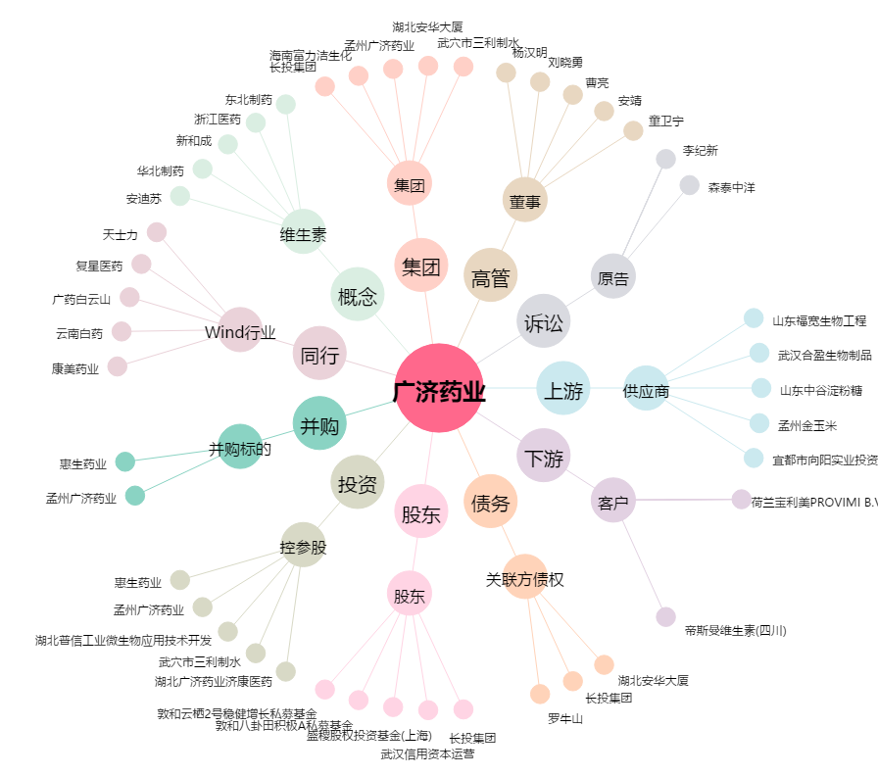
广济药业[000952.SZ] - 关系概览图

